オプション画面
オプション画面

画面ロゴ
背景
 |  |  |  |  |  | オプション画面処理内容 | ・画面レイアウト
 |  |  |  |  |  |  | ・その画面で起こる全ての処理を書く
 |  |  |  |  |  | ●画面遷移後の処理 | ・CGリソースのリスト
BGMボリューム
 |  |  |  |  |  | ・ | ・サウンドリソースのリスト
100
 |  |  |  |  |  | ・

SEボリューム
100
 |  |  |  |  |  | ●ボタン入力時の処理
 |  |  |  |  |  | ・
 |  |  |  |  |  | ・

マイク感度
50
 |  |  |  |  |  | ●画面遷移、演出など
 |  |  |  |  |  | ・

戻る

 | CGリソースリスト
 | 番号 | ファイル名 | 大きさ（座標） | 内容 | 備考
 | 1
 | 2
 | 3
 | 4
 | 5

 | サウンドリソースリスト
 | 番号 | ファイル名 | 長さ | 内容 | 備考
 | 1
 | 2
 | 3
 | 4
 | 5

プレイヤーキャラクター
プレイヤーキャラクター

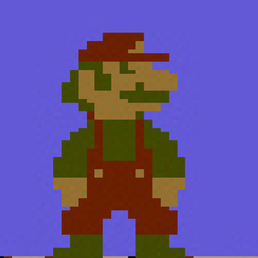
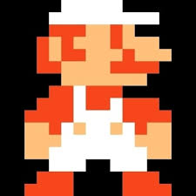
 | 1P マリオ |  |  | ・キャラクターのグラフィックサイズ
 | ＜画像＞ |  |  | ・操作方法
 |  |  |  | ・移動の挙動
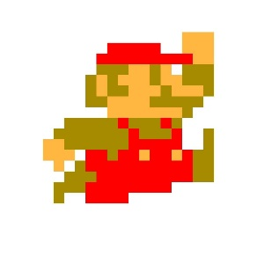
 |  |  |  | ・攻撃方法とその挙動
 |  |  |  | ・ダメージに関する仕様
 |  |  |  | ・死亡時の挙動、処理
 |  |  |  | ・パワーアップの仕様
 |  |  |  | など
 | ノーマルマリオ | スーパーマリオ | ファイヤーマリオ
 | 16×16 | 16×32 | 16×32

 | ＜操作方法＞
 | ・十字キー：移動
 | ・Aボタン：ジャンプ（押している長さでジャンプ力が変わる）、一かき泳ぐ（水中時）
 | ・十字キー＋Bボタン：ダッシュ
 | ・Bボタン：ファイヤーボール（ファイヤーマリオ時）
 | ※移動しながらジャンプすると遠くに飛べる
 | ※ダッシュ移動しながらジャンプするとより遠くに飛べる
 | ※ジャンプ中も移動操作を受け付ける

 | 2P ルイージ
 | ＜画像＞

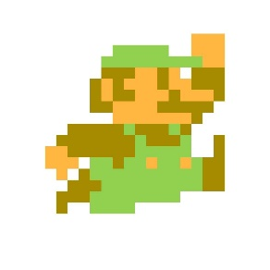

 |  |  | ・・・

 | ノーマルルイージ | スーパールイージ
 | 16×16 | 16×32

 | ※以下マリオと同じ

敵
敵

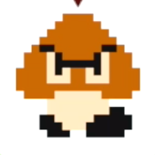
 | クリボー | ノコノコ | ・敵のグラフィックサイズ
 | ＜画像＞ | ＜画像＞ | ・挙動
 |  |  | ・攻撃方法とその挙動
 |  |  | ・ダメージに関する仕様
 |  |  | ・死亡時の処理
 |  |  | ・得点に関する仕様
 |  |  | など
 | 16×16 | 16×16
 | ＜挙動＞ | ＜挙動＞
 | ・左右移動のみ（スピードはマリオと同じ） | ・左右移動のみ（スピードはマリオと同じ）
 | ・ドカンや壁で行き止まると反転する | ・ドカンや壁で行き止まると反転する
 | ・穴には落ちる | ・穴には落ちる

 | ＜攻撃方法＞ | ＜攻撃方法＞
 | ・なし | ・なし

 | ＜倒し方＞ | ＜倒し方＞
 | ・１回踏む、もしくは１回ファイヤーボール当てると死ぬ | ・１回踏むと甲羅に引っ込み、復活する前に蹴り飛ばす
 |  | ・１回ファイヤーボールを当てると死ぬ
 | ＜得点＞
 | ・単体で倒すと○○点 | ＜得点＞
 | ・連続ジャンプで倒すと２倍 | ・単体で倒すと○○点
 |  | ・連続ジャンプで倒すと２倍

 | パタパタ | クッパ（ボス）
 | ＜画像＞ | ＜画像＞
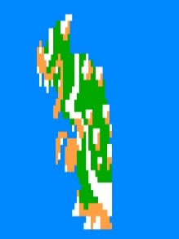

 | 16×16
 | ＜挙動＞
 | ・左右にボールのように弾みながら移動（スピードはマリオと同じ） | 32×32
 | ・ドカンや壁で行き止まると反転する | ＜挙動＞
 | ・穴には落ちる | ・左右移動
 |  | ・ジャンプ
 | ＜攻撃方法＞ | ・炎を吐く
 | ・なし
 |  | ＜攻撃方法＞
 | ＜倒し方＞ | ・ジャンプして踏みつける
 | ・１回踏むと羽が無くなりノコノコになる（羽が回復することは無い） | ・突進
 |  | ・炎を吐く（横方向のみ）
 | ＜得点＞
 | ・単体で倒すと○○点 | ＜倒し方＞
 | ・連続ジャンプで倒すと２倍 | ・ファイヤーボールを複数回あてる
 |  | ※踏んでも倒せない、むしろプレイヤーがダメージ

 |  | ＜得点＞
 |  | ・倒すと5000点

アイテム
アイテム



 | パワーアップきのこ | ファイアーフラワー | ・グラフィックサイズ
 | ＜画像＞ | ＜画像＞ | ・挙動
 |  |  | ・発生条件
 |  |  | ・アイテムの効果
 |  |  | ・得点に関する仕様
 |  |  | ・アニメーションに関する仕様
 |  |  | など
 | 16×16 | 16×16
 | ＜挙動＞ | ＜挙動＞
 | ・？ブロックから出現 | ・？ブロックから出現
 | ・下から上へ生えてくるようなアニメ―ション後、固定 | ・下から上へ生えてくるようなアニメ―ション後、固定
 | ・アイテム出現時、取得時に効果音を再生 | ・アイテム出現時、取得時に効果音を再生

 | ＜発生条件＞ | ＜発生条件＞
 | ・プレイヤーが初期段階の時、？ブロックを下から叩く、もしくは甲羅をぶつける | ・プレイヤーが1段階パワーアップしている時、？ブロックを下から叩く、もしくは甲羅をぶつける

 | ＜アイテムの効果＞ | ＜アイテムの効果＞
 | ・プレイヤーが１段階パワーアップする | ・プレイヤーがファイアーマリオ（ルイージ）になり、ファイアーボールを使えるようになる

 | スーパースター | 1UPきのこ
 | ＜画像＞ | ＜画像＞
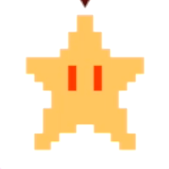


 | 16×16 | 16×16
 | ＜挙動＞ | ＜挙動＞
 | ・特定のレンガブロックから出現 | ・特定の隠れブロックから出現
 | ・下から上へ生えてくるようなアニメ―ション後、右 or 左に跳ねるように移動していく | ・下から上へ生えてくるようなアニメ―ション後、右 or 左に横移動
 | ・アイテム出現時、取得時に効果音を再生 | ・アイテム出現時、取得時に効果音を再生
 | ・無敵時間内は専用のBGMを再生する

 | ＜発生条件＞ | ＜発生条件＞
 | ・指定されているレンガブロックを下から叩く、もしくは甲羅をぶつける | ・見えない隠れブロックを下から叩く、もしくは甲羅をぶつける

 | ＜アイテムの効果＞ | ＜アイテムの効果＞
 | ・プレイヤーが一定時間無敵になる | ・プレイヤーの残機が1増える

 | コイン
 | ＜画像＞
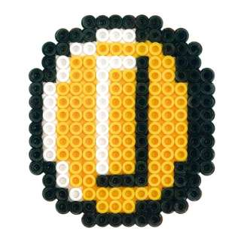

 | 16×16
 | ＜挙動＞
 | ・？ブロック、もしくは連続コインブロックから出現
 | ・下から上へコイントスアニメ―ション後、消える
 | ・アイテム出現時に効果音を再生

 | ＜発生条件＞
 | ・指定されているブロックを下から叩く、もしくは甲羅をぶつける

 | ＜アイテムの効果＞
 | ・100枚集めると1UP

ギミック
ギミック

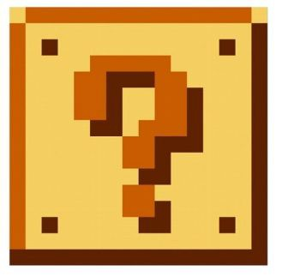
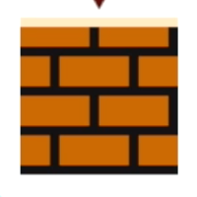
 | ？ブロック | 連続コインブロック | ・グラフィックサイズ
 | ＜画像＞ | ＜画像＞ | ・挙動
 |  |  | ・処理
 |  |  | ・得点に関する仕様
 |  |  | など

 | 16×16 | 16×16
 | ＜挙動＞ | ＜挙動＞
 | ・下から叩くとアイテムが出現する | ・下から叩くと一定時間内叩くたびにコインが出現する
 | ・アイテムは、パワーアップきのこ、ファイアーフラワー、コインの3種類 | ・コイン出現時の挙動は？ブロック同様

 | ＜処理＞ | ＜処理＞
 | ・コインの場合、アニメーション、効果音を数秒再生し、所持コイン数を1増やす | ・初回叩き時からタイムをカウント、〇秒間はコインブロックとして機能。
 | ・パワーアップきのこ、ファイアーフラワーの場合の挙動は「アイテム」シート参照 | ・〇秒後、ギミック「壊れないブロック」に変更
 | ・アイテム出現後、オブジェクト「壊れないブロック」に変更

 | ＜得点＞ | ＜得点＞
 | ・特になし | ・特になし

 | 入れる土管
 | ＜画像＞

 | 16×16
 | ＜挙動＞
 | ・プレイヤーが上に乗っている状態で「下」キーを押すと入ることができる
 | ・移動先は３つ。地下ボーナス面（コイン部屋）、海面、他ステージへのワープ

 | ＜処理＞
 | ・プレーヤーが土管の中に入るアニメーション処理（効果音あり）を行い、画面遷移

 | ＜得点＞
 | ・特になし

オブジェクト
オブジェクト


 | レンガブロック | 壊れないブロック | ・グラフィックサイズ
 | ＜画像＞ | ＜画像＞ | ・挙動
 |  |  | ・処理
 |  |  | ・得点に関する仕様
 |  |  | など

 | 16×16 | 16×16
 | ＜挙動＞ | ＜挙動＞
 | ・下から叩くと上に半サイズ持ちあがり元に戻る、または、壊れる | ・壊すことができないブロック
 |  | ・元から配置されているもの、？ブロックが変化したものがある
 | ＜処理＞
 | ・パワーアップ時はブロックが壊れる処理をする（効果音あり） | ＜処理＞
 | ・初期時は上に半サイズ分持ちあがり、元に戻す（効果音あり） | ・下から叩かれた時、効果音を再生

 | ＜得点＞ | ＜得点＞
 | ・特になし | ・特になし

 | 入れない土管
 | ＜画像＞

 | 16×16
 | ＜挙動＞
 | ・プレイヤーは上に乗ることができるが入れない
 | ・長さを調整し配置することが可能

 | ＜処理＞
 | ・甲羅と当たり判定が行われた場合、効果音を再生
 | ・敵と当たり判定が行われた場合、敵の移動方向を反転させる

 | ＜得点＞
 | ・特になし

